progr. eisen, type 4
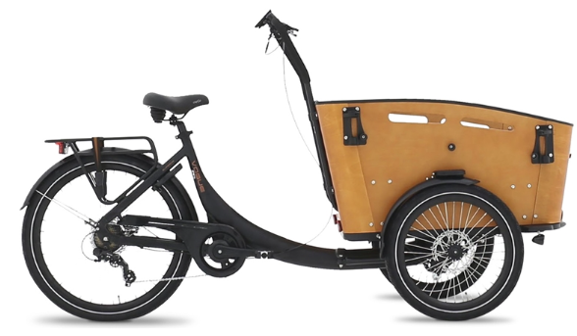

 | Programma van eisen – BAKFIETS, TYPE 4
 | (of een gelijkwaardig model)

 | BIJLAGE L: PROGRAMMA VAN EISEN – BAKFIETS, TYPE 4

 |  |  | Ja
 |  |  | Nee
BAKFIETS, TYPE 4
Eis nr. | Omschrijving eis | Akkoord
 | Algemeen geldende eisen
T4, E-1 | De bakfiets wordt geleverd in de kleur RAL 9010 wit.
T4, E-2 | De opdrachtnemer dient de bakfiets af te leveren met alle relevante (instructie) voorschriften in de Nederlandse taal.
T4, E-3 | De bakfiets voldoet bij aflevering aan alle Nederlandse en Europese wetgeving en voorschriften.
T4, E-4 | De gewichtsverdeling van de bakfiets is zodanig dat bij elke manier van beladen aan de Nederlandse en Europese wetgeving voldoet.
T4, E-5 | Bij alle functionele bedieningselementen staan duidelijke en herkenbare slijtvaste symbolen of opschriften in de Nederlandse of Engelse taal.
T4, E-6 | De bakfietsen zijn nieuw en ongebruikt. Ze hebben een productiedatum vanaf 2021
T4, E-7 | De leverancier levert de bakfiets af met een training voor klein dagelijks onderhoud.
T4, E-8 | De Operationele leasetarieven zijn all-in. Inclusief, niet limitatief, arbeidskosten, materiaal, werkplaats, transport, het gebruik van service gebonden software en andere bijkomende kosten.
T4, E-9 | Bakfiets is geschikt om te besturen zonder rijbewijs.
T4, E-10 | Bakfiets moet voorzien zijn van Track en Tracé.
 | Eisen met betrekking tot onderhoud
T4, E-12 | Binnen een reisafstand van één uur worden de bakfietsen door de opdrachtgever gebracht voor het uitvoeren van onderhoud bij de opdrachtnemer. Mocht de reistijd langer zijn of als de bakfiets om welke reden dan ook niet meer zelfstandig kunnen rijden dan zijn de kosten van transport voor rekening van de opdrachtnemer. Deze kosten zijn in de offerte opgenomen.
T4, E-13 | Klein dagelijks onderhoud voert de opdrachtgever zelf uit. Bij het indienen van de offerte is ook een beschrijving toegevoegd van het uit te voeren klein dagelijks onderhoud. Het uitvoeren van het klein dagelijks onderhoud leidt niet tot enige beperking van de garantie of wat dan ook.
T4, E-14 | De Operationele leasetarieven zijn all-in. Inclusief, niet limitatief, arbeidskosten, materiaal, werkplaats, transport, het gebruik van service gebonden software en andere bijkomende kosten.
T4, E-15 | Opdrachtnemer heeft een servicedienst die op werkdagen van 08:00-17:00 uur bereikbaar is. De reactietijd (monteur aanwezig op locatie) na het doen van een serviceverzoek is maximaal 1 werkdag.
T4, E-16 | Beschikbaarheid. De bakfietsen mogen voor het uitvoeren van regulier onderhoud, reparaties, garanties, etc. maximaal 1 werkdag niet beschikbaar zijn voor opdrachtgever. Indien het noodzakelijk is dat deze periode, binnen de garantietermijn, langer duurt of moet duren zal inschrijver een gelijkwaardig vervangend bakfiets aanbieden en beschikbaar stellen. Bij langer dan 3 dagen vervoer gratis.
T4, E-17 | Opdrachtnemer garandeert gedurende de gehele gebruiksduur van het bakfiets (dus ook na de garantieperiode) dat alle onderdelen die nodig zijn voor 90% van de reparaties en onderhoudswerkzaamheden binnen 24 uur worden geleverd.
T4, E-18 | De technische ondersteuning en onderdelenvoorziening zijn gedurende 5 jaar na levering van het bakfiets gewaarborgd.
T4, E-19 | Documentatie zoals gebruikershandleidingen en technische documentatie dienen kosteloos ter beschikking te worden gesteld in de Nederlandse taal. Het betreft minimaal twee analoge versies en een digitaal pdf-bestand.
T4, E-20 | Kosten keuringen e.d. inclusief.
 | Eisen aan Laadruimte
T4, E-21 | Bak moet in zwart zijn uitgevoerd.
T4, E-22 | Bak moet aan de voorzijde open kunnen, om gemakkelijk afval te kunnen verwijderen.
T4, E-23 | Bak moet aan de voor zijde een uitsparing hebben voor het vervoer van langere gereedschappen.
T4, E-24 | Bak moet van deugdelijk materiaal zijn gemaakt; aluminium/ kunststof of watervast multiplex.
 | Technische eisen (aandrijving, chassis, afmetingen, overige)
T4, E-25 | Zadel moet eenvoudig verstelbaar zijn.
T4, E-26 | Stuur moet eenvoudig verstelbaar zijn.
T4, E-27 | Accu (Lithium-Ion batterij) moet minimaal een capaciteit hebben van 500WH 60-80 km.
T4, E-28 | Bakfiets moet voorzien zijn van 3 wielen achter minimaal 27 inch.
T4, E-29 | Fiets moet voorzien zijn van Hydraulische schijfremmen voor en achter.
T4, E-30 | Fiets moet voorzien zijn van een midden motor.
T4, E-31 | Fiets moet in wit zijn uitgevoerd Rail 9010 wit.
T4, E-32 | Bagagedrager moet aanwezig zijn minimaal 20KG.
T4, E-33 | De zijspiegels zijn verstelbaar.
T4, E-34 | Bakfiets is voorzien van een degelijk goedgekeurd slot.
T4, E-35 | De laadruimte wordt opgegeven in de kolom opmerkingen.
T4, E-36 | Bij de bakfiets worden 2 sleutels geleverd.

